Sheet2
▼ノーマルクエスト改修
 | ●クエストミッションの実装
 |  | クエストごとに3個のクリアミッションを設定する
 |  | ミッション種別として、
 |  | ・初回クリア
 |  | ・コンティニューせずにクリア
 |  | ・誰も倒れずにクリア
 |  | ・リーダー属性○○でクリア
 |  | ・最後の敵をスキルで撃破でクリア
 |  | ・○○体以下のデッキでクリア
 |  | ・最大コンボ数○○以上でクリア
 |  | ・最大同時消し数○○以上でクリア
 |  | などを実装、種別は今後も増える想定です
 | ※現状のミッションとは別で実装する理由としては、同時に実装予定の周回機能に関わる部分であるためです

 | ●ハードモード実装
 |  | ノーマルクエストにハードモードを実装する
 |  | 実装の想定として、
 |  | ・難易度は既存クエストの1.5倍程度
 |  | ・シナリオはハードモードの位置づけのため新規では作成しない
 |  | ・クエストミッションがあることが前提
 |  | ・ノーマルクエストの内容に先制攻撃などのギミックを追加する

 | ●クエスト周回機能の実装
 |  | クエストミッションの実装が前提条件
 |  | 実装の想定として、
 |  | 周回チケットというアイテムを使用してスキップ(周回)が可能になる
 |  | クエストに設定された3つのミッションを全クリアしたクエストのみスキップが可能になる
 |  | アイテムの付与方法はいろいろな場面を想定しています
 |  | 例)ショップの宝玉とセットで販売、ゲーム内で報酬として配るなど

▼ガチャ改修
 | ●ガチャ被り救済
 |  | 売却時付与方式
 |  | ★3以上のオトギを売却すると、オトギメダルに変換ができる
 |  | オトギメダルはメダルショップで特定のアイテムと交換が可能
 |  | ガチャチケットを一ヶ月の○個までの制限をつけて交換させる
 |  | 降臨や限定クエストで★4が落ちると交換が問題になるので、
 |  | 交換レートの差別化などの対応が必須

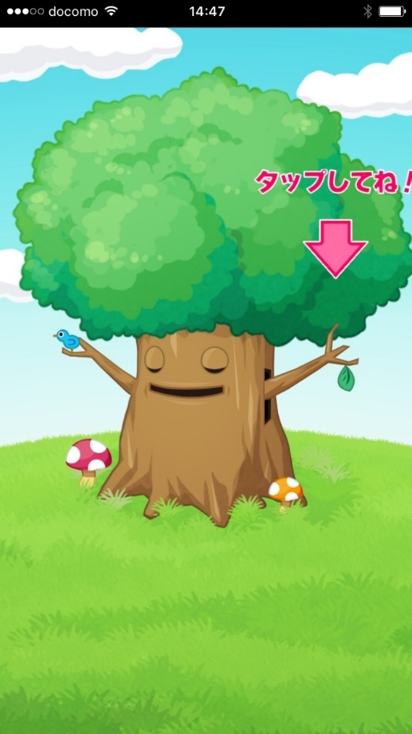
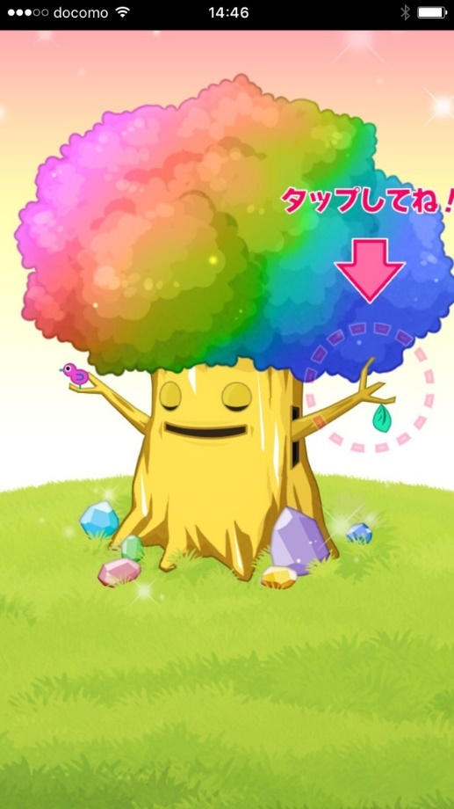
 | ●ガチャ排出時の、木の一枚絵をレア度ごとに増やし期待演出を実装
 |  | ★5確定演出 |  | この演出が出た＝★5が確定で排出されるという満足感を与える
 |  | ★4以上以上確定演出 |  | もしかしたら★5が排出されるかもという期待感を煽る
 |  | ★3以上確定演出 |  | 演出がしょぼくて、あまりいいキャラが手に入らないのを連想させる

 | ●ガチャ排出後の、本から出現する演出を増やす
 |  | ・レア度繰り上げ演出
 |  |  | 銀、金、虹色の本があるが、それぞれ、銀⇒金に金⇒虹にみたいな演出が欲しい
 |  | ・本の配置順による演出
 |  |  | 11連時に、既に取得済なオトギは1～9番目に出現、未取得のオトギは100％ではないが10～11番目に出現するようにして欲しい

